İnsülin
Numune | İnsülin
1 | 7.59
2 | 8.06
3 | 15.95 |  | (1-84): Ha1c+insülin
4 | 52.76 |  | (85-116): İnsülin
5 | 8.68
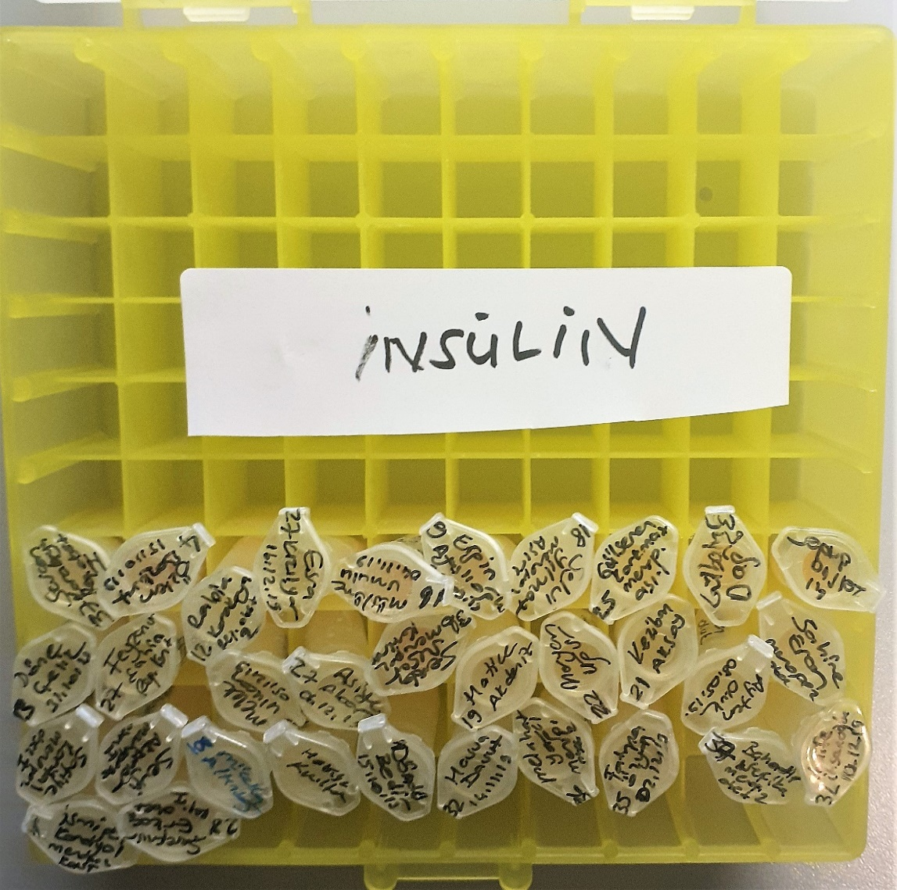
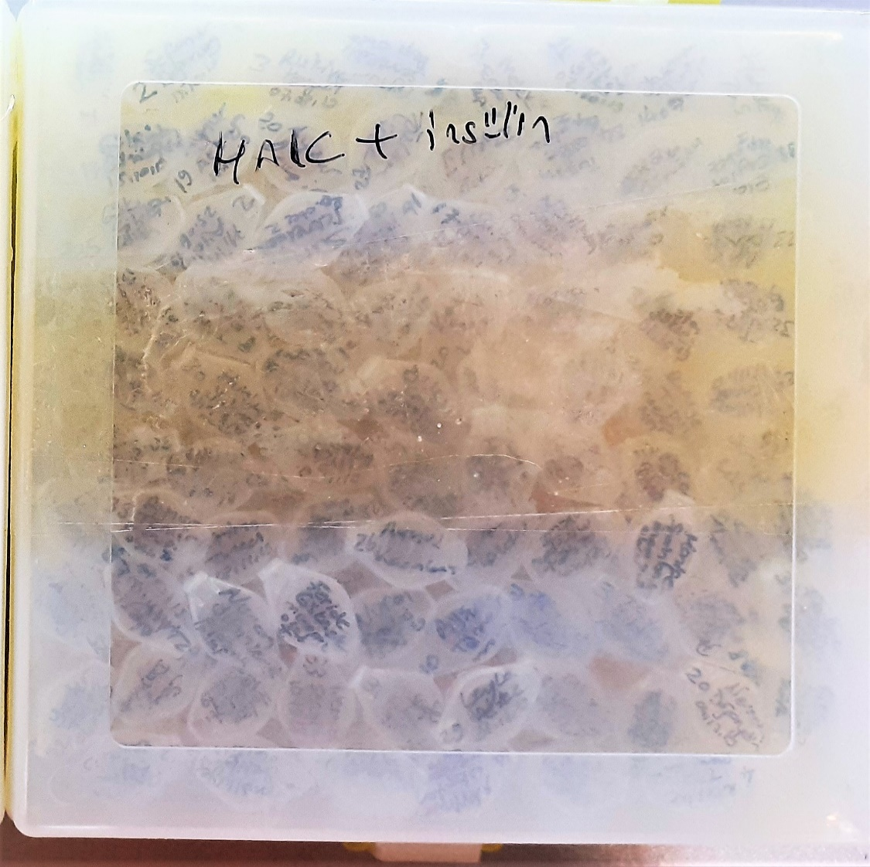
6 | 11.34
7 | 9.74
8 | 5.1
9 | 9.26
10 | 5.8
11 | 4.52
12 | 19.91
13 | 31.46
14 | 7.67
15 | 3.97
16 | 5.13
17 | 8.71
18 | 3.91
19 | 15.1
20 | 10.99
21 | 9.69
22 | 14.24
23 | 10.2
24 | 20.5
25 | 12.9
26 | 126.2
27 | 11.65
28 | 17.77
29 | 33.73
30 | 7.52
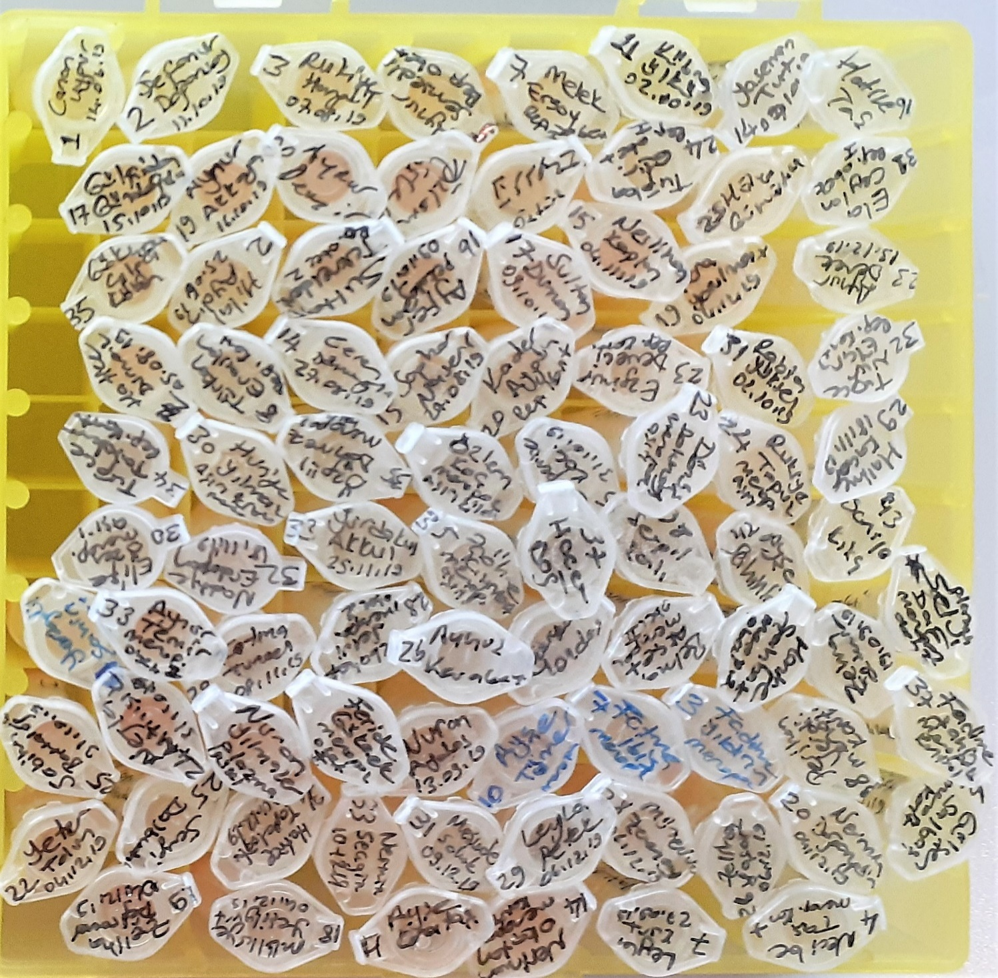
31 | 20.24
32 | 11.82
33 | 12.1
34 | 4.89
35 | 13.62
36 | 17.47
37 | 9.19
38 | 8.45
39 | 27.26
40 | 4.44
41 | 12.32
42 | 11.37
43 | 19.15
44 | 6.43
45 | 5.24
46 | 8.71
47 | 2.98
48 | 67.26
49 | 37.74
50 | 17.12
51 | 11.44
52 | 4.89
53 | 11.74
54 | 11.1
55 | 16.26
56 | 12.7
57 | 8.56
58 | 86.64
59 | 11.2
60 | 27.71
61 | 12.27
62 | 5.64
63 | 10.76
64 | 5.27
65 | 15.49
66 | 12.88
67 | 43.23 | Kullanılan Cihaz: Roche Cobas e411
68 | 8.75 | Kullanılan Kit: Roche
69 | 13.15 | Yöntem: ECLIA
70 | 61.45
71 | 2.43
72 | 8.12
73 | 9.57
74 | 4.43
75 | 8.23
76 | 9.13
77 | 10.96
78 | 3.54
79 | 10.8
80 | 4.69
81 | 3.51
82 | 4.7
83 | 11.17
84 | 3.64
85 | 3.67
86 | 5.21
87 | 14.2
88 | 22.52
89 | 5.8
90 | 8.12
91 | 16.72
92 | 5.95
93 | 4.53
94 | 14.81
95 | 6.48
96 | 10.23
97 | 7.18
98 | 38.32
99 | 17.87
100 | 13.96
101 | 10.93
102 | 46.4
103 | 8.87
104 | 13.54
105 | 7.61
106 | 2.56
107 | 26.02
108 | 12.6
109 | 8.99
110 | 15.3
111 | 10.24
112 | 11.87
113 | 22.3
114 | 10.52
115 | 6.8
116 | 18.3

